상품제안서
프리미엄 고속무선충전 LED조명스피커 | 상품코드: S24033

 |  |  |  |  |  |  | 02-713-8555 | www.synergygift.co.kr
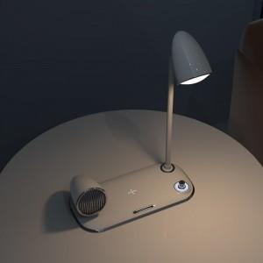 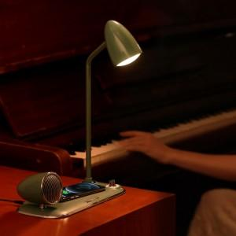 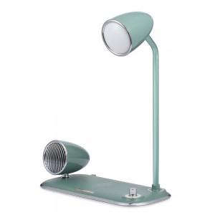

【상세/제작정보】 | <iframe width="860" height="450" src="https://www.youtube.com/embed/6xnLivTkYVU" title="UM2 LEDBT20" frameborder="0" allow="accelerometer; autoplay; clipboard-write; encrypted-media; gyroscope; picture-in-picture" allowfullscreen=""></iframe>

【인쇄/포장옵션】 | 레이저 / 포장불가능

【공급단가】 | 수량 | 30~ | 100~ | 300~ | 500~ | 1,000~
*VAT별도 | 화이트(단종) | 40,500원 | 39,000원 | 34,090원 | 32,730원 | 31,900원
 | 그린 | 40,500원 | 39,000원 | 34,090원 | 32,730원 | 31,900원

【상품 URL】 | https://www.synergygift.co.kr:443/src/goods_detail.php?gdno=24033

